교통행정과
불법주정차 무인단속카메라(CCTV) 설치 현황

관리부서 | 연번 | 관리번호 | 도로명 | 동 명 | 용 도 | 설치위치 | 도로종류 | 단속시간 | 유예시간 | 단속범위 | 비 고
교통행정과 | 1 | 북구 1 | 백양대로 | 구포동 | 불법주정차 단속 | 구포1동 가축시장 입구 | 주 간선도로 | 평 일 : 09:00~22:00 토요일 : 15:00~20:00 | 점심시간 (11:30~13:30) | 전방향 150M
교통행정과 | 2 | 북구 2 | 금곡대로 303번길 | 화명동 | 불법주정차 단속 | 화명3동 대우이안@후문 사거리 | 보조 간선도로 | 평 일 : 09:00~22:00 토요일 : 15:00~20:00 | 점심시간 (11:30~13:30) | 전방향 150M
교통행정과 | 3 | 북구 3 | 화명신도시로 | 화명동 | 불법주정차 단속 | 화명3동 하나은행 앞 | 주 간선도로 | 평 일 : 09:00~22:00 토요일 : 15:00~20:00 | 점심시간 (11:30~13:30) | 전방향 150M
교통행정과 | 4 | 북구 4 | 금곡대로 303번길 | 화명동 | 불법주정차 단속 | 화명3동 롯데마트 뒤 | 보조 간선도로 | 평 일 : 09:00~22:00 토요일 : 15:00~20:00 | 점심시간 (11:30~13:30) | 전방향 150M
교통행정과 | 5 | 북구 5 | 금곡대로 285번길 | 화명동 | 불법주정차 단속 | 화명3동 코오롱2차@앞 일방통행로 | 보조 간선도로 | 평 일 : 09:00~22:00 토요일 : 15:00~20:00 | 점심시간 (11:30~13:30) | 전방향 150M
교통행정과 | 6 | 북구 6 | 화명신도시로 | 화명동 | 불법주정차 단속 | 화명3동 공공용청사예정부지 사거리 | 보조 간선도로 | 평 일 : 09:00~22:00 토요일 : 15:00~20:00 | 점심시간 (11:30~13:30) | 전방향 150M
교통행정과 | 7 | 북구 7 | 효열로 | 금곡동 | 불법주정차 단속 | 금곡동 제일시장 사거리 | 주 간선도로 | 평 일 : 09:00~22:00 토요일 : 15:00~20:00 | 점심시간 (11:30~13:30) | 전방향 150M
교통행정과 | 8 | 북구 8 | 낙동대로 | 구포동 | 불법주정차 단속 | 구포1동 구포시장(쌈지공원앞) | 주 간선도로 | 평 일 : 09:00~22:00 토요일 : 15:00~20:00 | 점심시간 (11:30~13:30) | 전방향 150M
교통행정과 | 9 | 북구 9 | 시랑로 | 구포동 | 불법주정차 단속 | 구포3동 홍삼당약국 사거리 | 주 간선도로 | 평 일 : 09:00~22:00 토요일 : 15:00~20:00 | 점심시간 (11:30~13:30) | 전방향 150M
교통행정과 | 10 | 북구 10 | 시랑로 | 구포동 | 불법주정차 단속 | 구포1동 이박사 횟집 사거리 | 주 간선도로 | 평 일 : 09:00~22:00 토요일 : 15:00~20:00 | 점심시간 (11:30~13:30) | 전방향 150M
교통행정과 | 11 | 북구 11 | 구포만세길 | 구포동 | 불법주정차 단속 | 구포1동 경부선 구포역 앞 | 보조 간선도로 | 평 일 : 09:00~22:00 토요일 : 15:00~20:00 | 점심시간 (11:30~13:30) | 전방향 150M
교통행정과 | 12 | 북구 12 | 낙동대로 | 구포동 | 불법주정차 단속 | 구포1동 도시철도 구포역 앞 육교 하단부 | 주 간선도로 | 평 일 : 09:00~22:00 토요일 : 15:00~20:00 | 점심시간 (11:30~13:30) | 전방향 150M
교통행정과 | 13 | 북구 13 | 낙동대로 | 덕천동 | 불법주정차 단속 | 구포1동 구포시장(버스전용차로 진입로)앞 | 주 간선도로 | 평 일 : 09:00~22:00 토요일 : 15:00~20:00 | 점심시간 (11:30~13:30) | 전방향 150M
교통행정과 | 14 | 북구 14 | 백양대로 | 덕천동 | 불법주정차 단속 | 덕천2동 우리약국 옆 | 주 간선도로 | 평 일 : 09:00~22:00 토요일 : 15:00~20:00 | 점심시간 (11:30~13:30) | 전방향 150M
교통행정과 | 15 | 북구 15 | 낙동대로 | 덕천동 | 불법주정차 단속 | 덕천2동 덕천교차로 신호대 | 주 간선도로 | 평 일 : 09:00~22:00 토요일 : 15:00~20:00 | 점심시간 (11:30~13:30) | 전방향 150M
교통행정과 | 16 | 북구 16 | 만덕대로 | 덕천동 | 불법주정차 단속 | 덕천2동 KB 국민은행 덕천동지점 앞 | 주 간선도로 | 평 일 : 09:00~22:00 토요일 : 15:00~20:00 | 점심시간 (11:30~13:30) | 전방향 150M
교통행정과 | 17 | 북구 17 | 덕천로 | 만덕동 | 불법주정차 단속 | 만덕3동 신만덕 그린코아@사거리 | 주 간선도로 | 평 일 : 09:00~22:00 토요일 : 15:00~20:00 | 점심시간 (11:30~13:30) | 전방향 150M
교통행정과 | 18 | 북구 18 | 덕천로234번길 | 만덕동 | 불법주정차 단속 | 만덕3동 그린코아,럭키2차@진입로 | 보조 간선도로 | 평 일 : 09:00~22:00 토요일 : 15:00~20:00 | 점심시간 (11:30~13:30) | 전방향 150M
교통행정과 | 19 | 북구 19 | 덕천로 | 만덕동 | 불법주정차 단속 | 만덕2동 신만덕 교차로 북부산농협 앞 | 주 간선도로 | 평 일 : 09:00~22:00 토요일 : 15:00~20:00 | 점심시간 (11:30~13:30) | 전방향 150M
교통행정과 | 20 | 북구 20 | 만덕3로 | 만덕동 | 불법주정차 단속 | 만덕3동 만덕동 현대@상가 앞 | 보조 간선도로 | 평 일 : 09:00~22:00 토요일 : 15:00~20:00 | 점심시간 (11:30~13:30) | 전방향 150M
교통행정과 | 21 | 북구 21 | 덕천2로 | 덕천동 | 불법주정차 단속 | 덕천2동 다이소 부산덕천점 건물 | 보조 간선도로 | 평 일 : 09:00~22:00 토요일 : 15:00~20:00 | 점심시간 (11:30~13:30) | 전방향 150M
교통행정과 | 22 | 북구 22 | 화명대로 | 화명동 | 불법주정차 단속 | 화명3동 롯데마트 앞 대동화명대교 P6교각 | 주 간선도로 | 평 일 : 09:00~22:00 토요일 : 15:00~20:00 | 점심시간 (11:30~13:30) | 전방향 150M
교통행정과 | 23 | 북구 23 | 금곡대로8번길 | 덕천동 | 불법주정차 단속 | 덕천1동 아남프라자@ 사거리 | 보조 간선도로 | 평 일 : 09:00~22:00 토요일 : 15:00~20:01 | 점심시간 (11:30~13:29) | 전방향 150M
교통행정과 | 24 | 북구 24 | 덕천로276번길 | 만덕동 | 불법주정차 단속 | 만덕2동 동문굿모닝힐 사거리 | 보조 간선도로 | 평 일 : 09:00~22:00 토요일 : 15:00~20:00 | 점심시간 (11:30~13:30) | 전방향 150M
교통행정과 | 25 | 북구 25 | 금곡대로 | 화명동 | 불법주정차 단속 | 화명동 삼한골든뷰 앞 | 주 간선도로 | 평 일 : 09:00~22:00 토요일 : 15:00~20:00 | 점심시간 (11:30~13:30) | 전방향 150M
교통행정과 | 26 | 북구 26 | 만덕대로 | 덕천동 | 불법주정차 단속 | 덕천동 덕천안경 앞 | 주 간선도로 | 평 일 : 09:00~22:00 토요일 : 15:00~20:00 | 점심시간 (11:30~13:30) | 전방향 150M
교통행정과 | 27 | 북구 27 | 만덕대로90번길 | 덕천동 | 불법주정차 단속 | 덕천동 숙등공원 평생학습관 | 보조 간선도로 | 평 일 : 09:00~22:00 토요일 : 15:00~20:00 | 점심시간 (11:30~13:30) | 전방향 150M
※ 횡단보도 주변, 곡각지, 인도 등의 불법주정차는 점심시간 단속 유예시간 제외(이동식 차량으로 단속) ※ 일요일(공휴일)에는 고정식 CCTV로 주·정차 단속을 실시하지 않고 있으나, 통행불편신고 등 민원발생시에는 토·일·공휴일에도 주·정차단속을 수시로 실시하오니 다소 번거럽더라도 적의장소(주차장)에 주차해 주실 것을 당부드립니다.

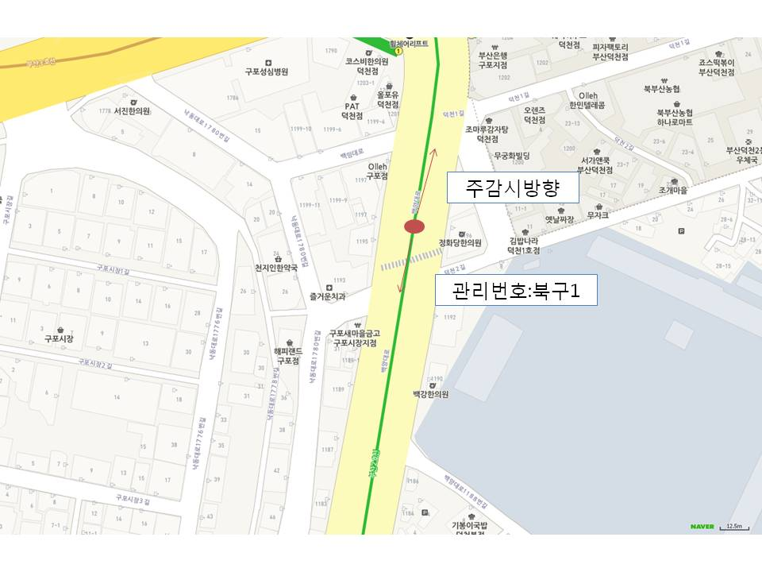
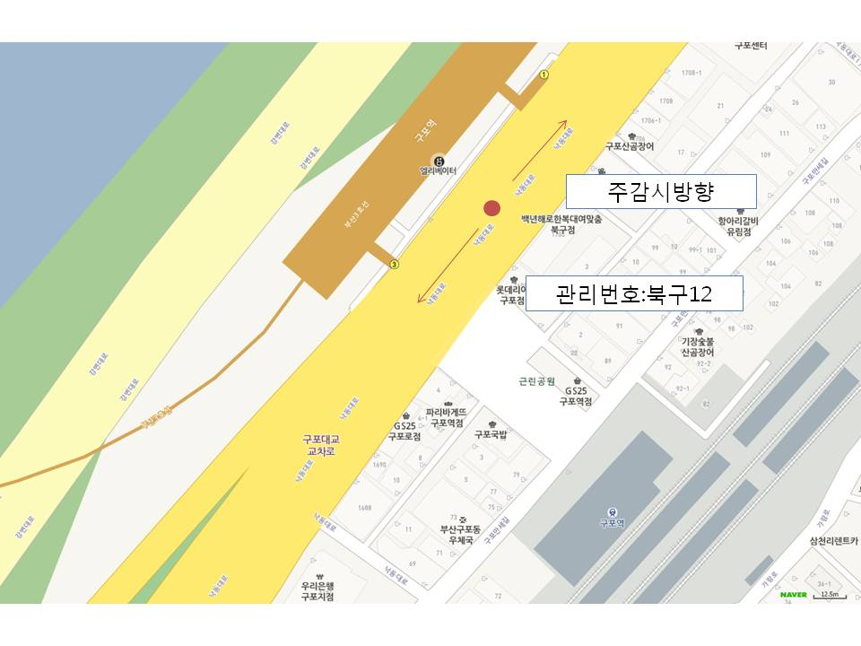

 |  |  |  |  |  |  |  |  |  |  |  | ˚˚

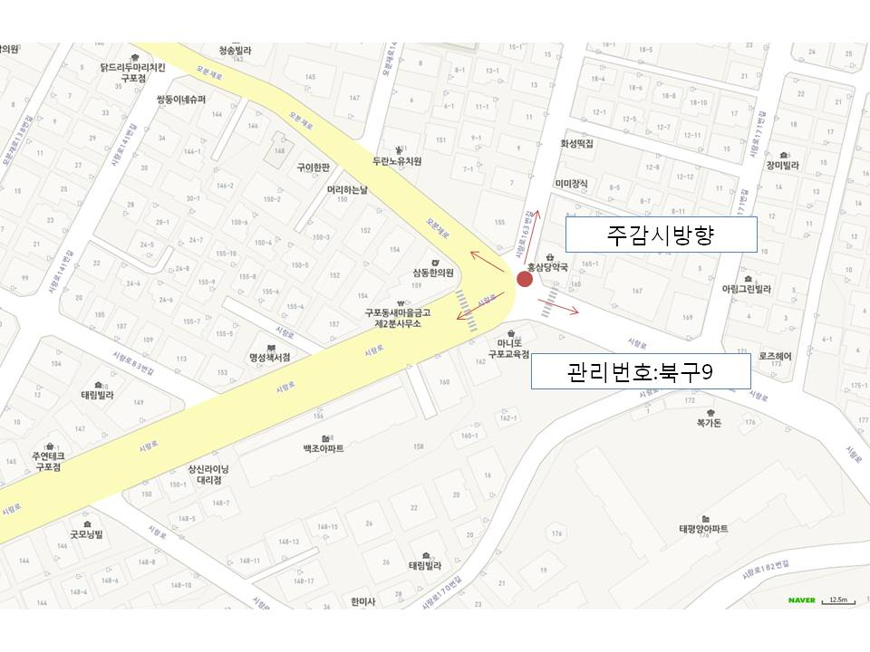
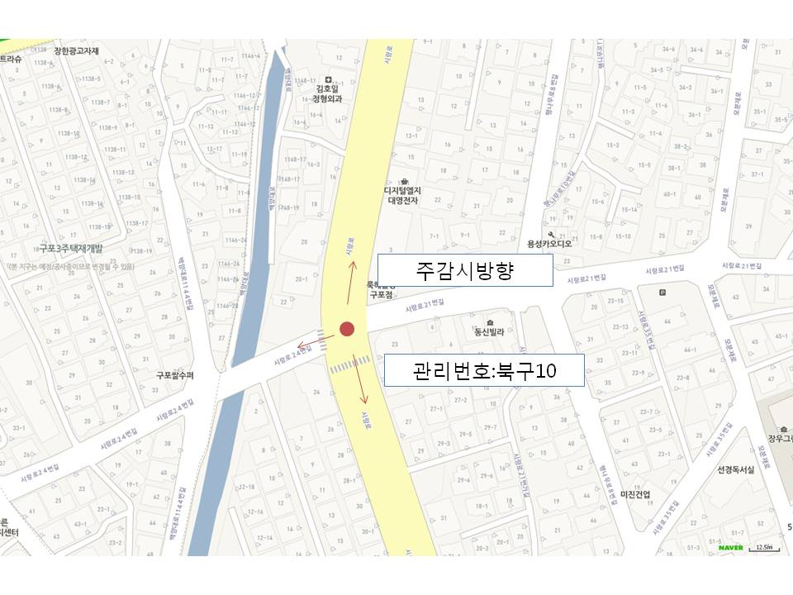

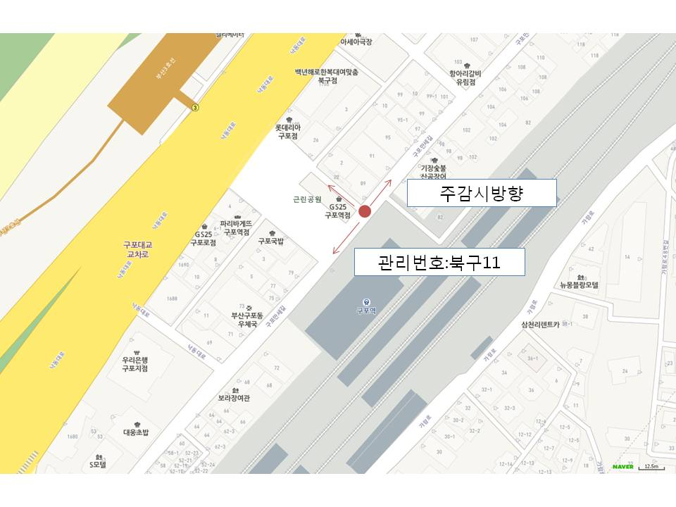
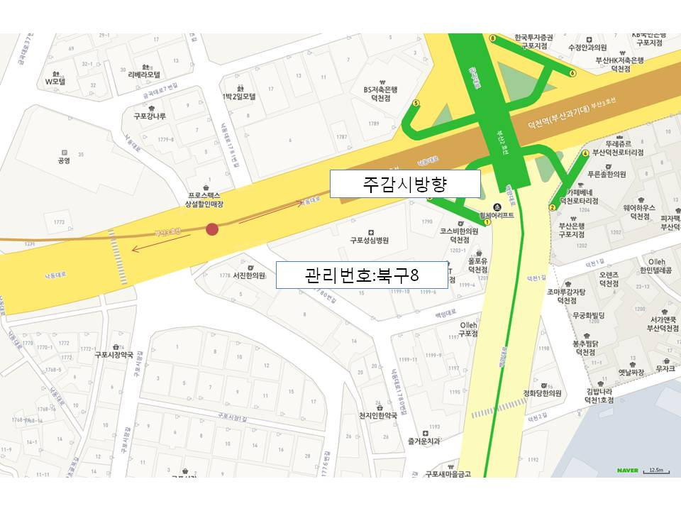

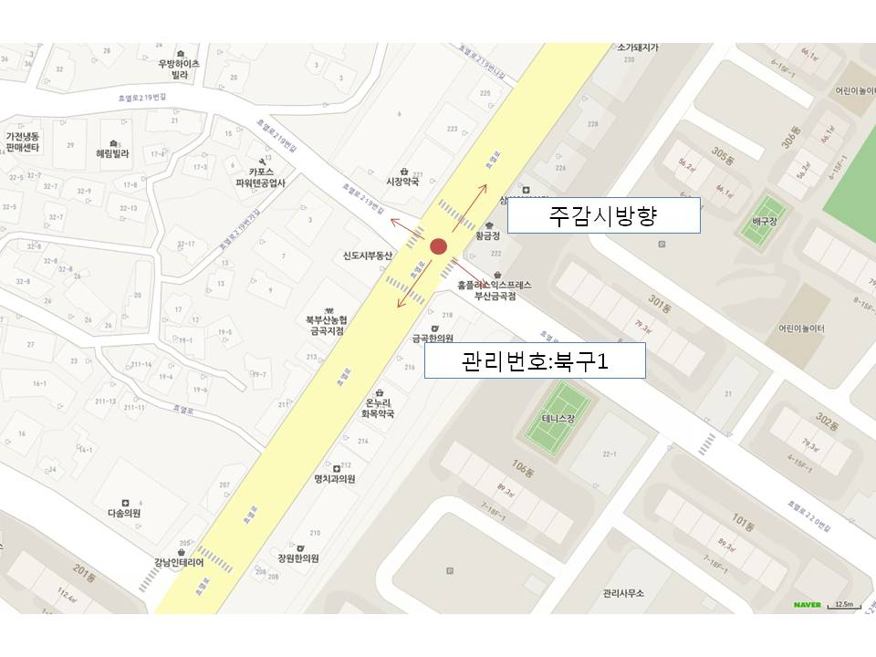
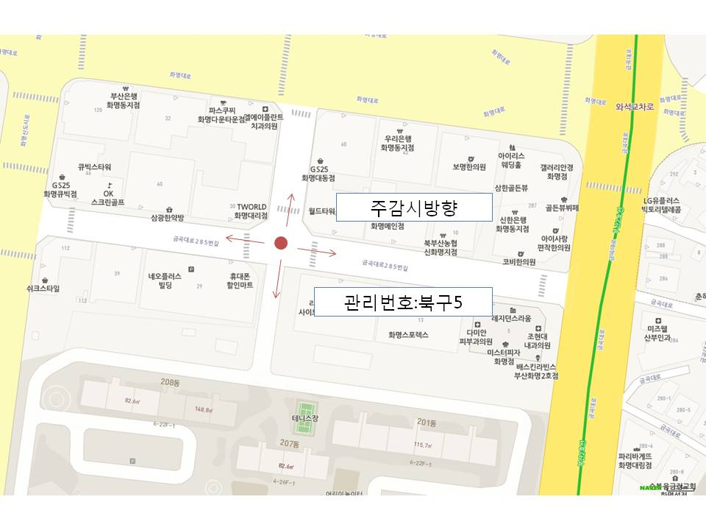

관리번호 : 북구7

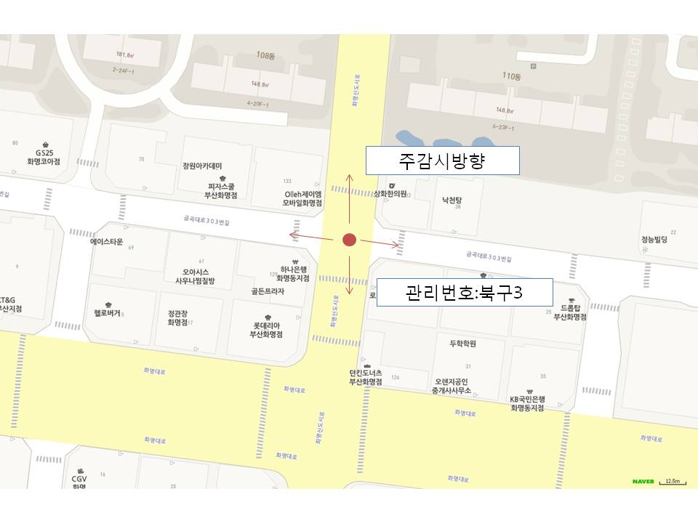
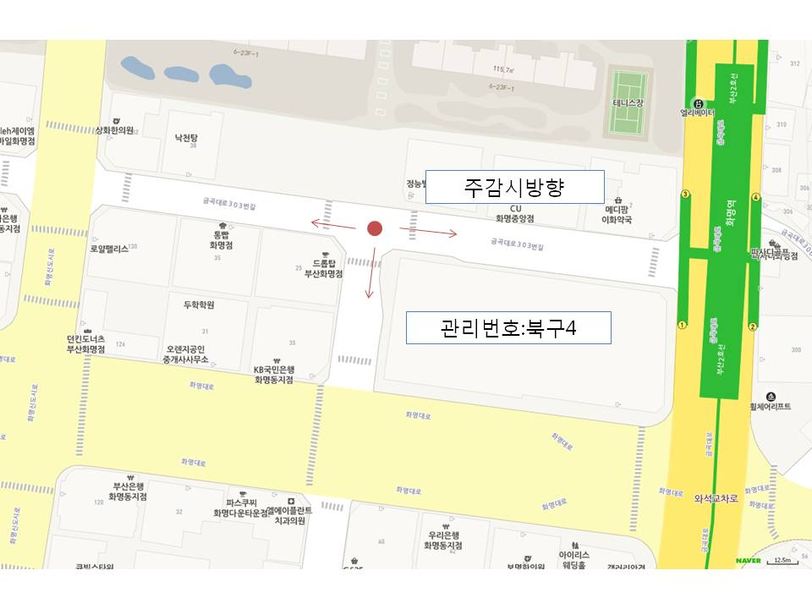

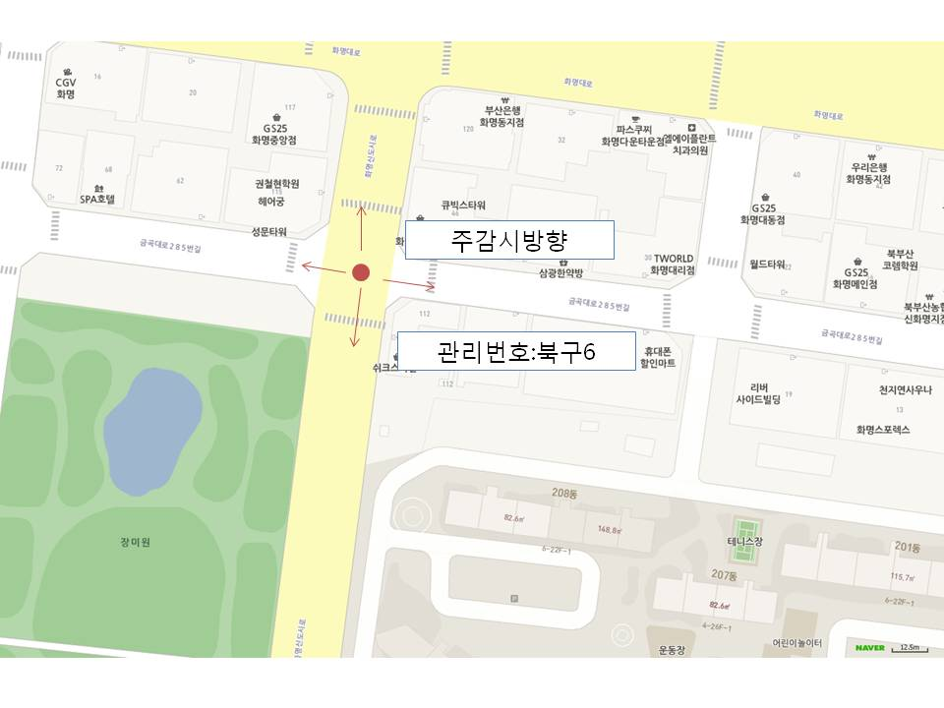
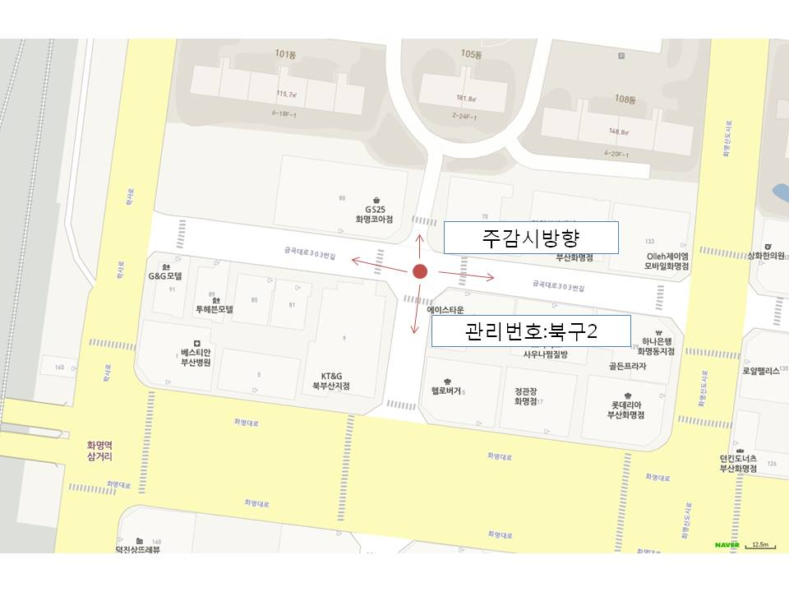

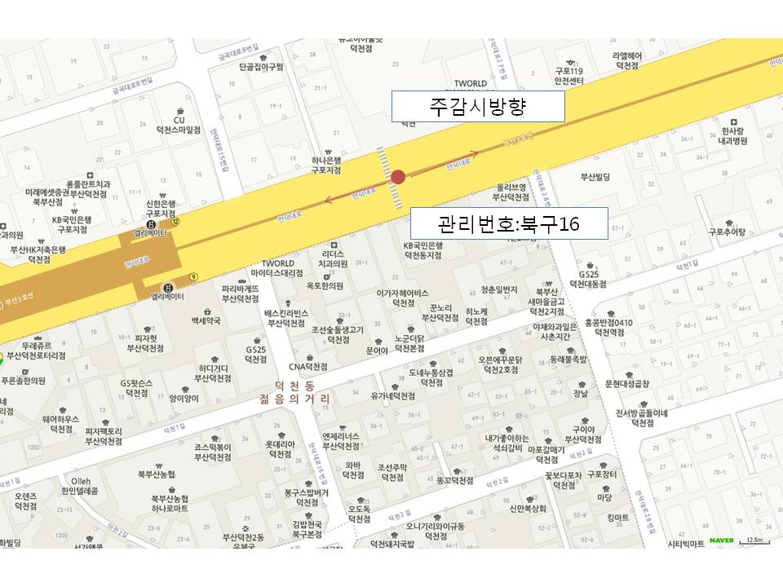
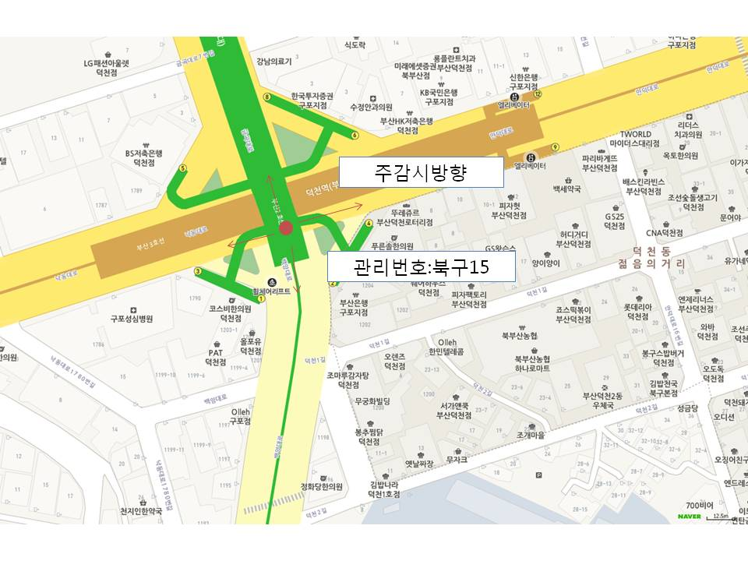

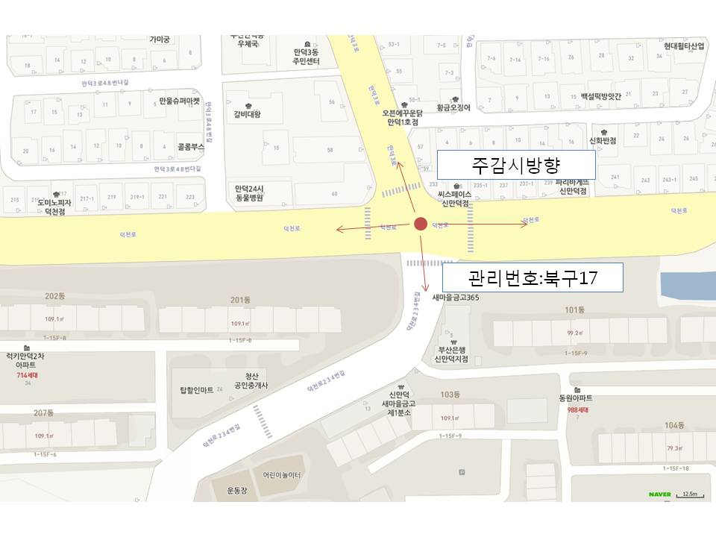
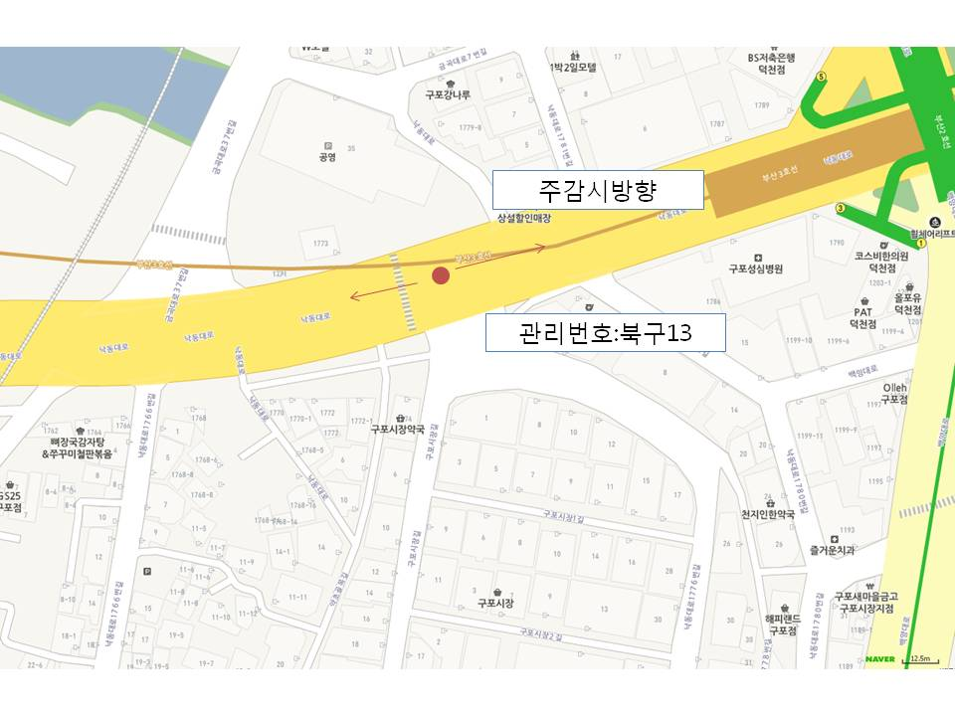

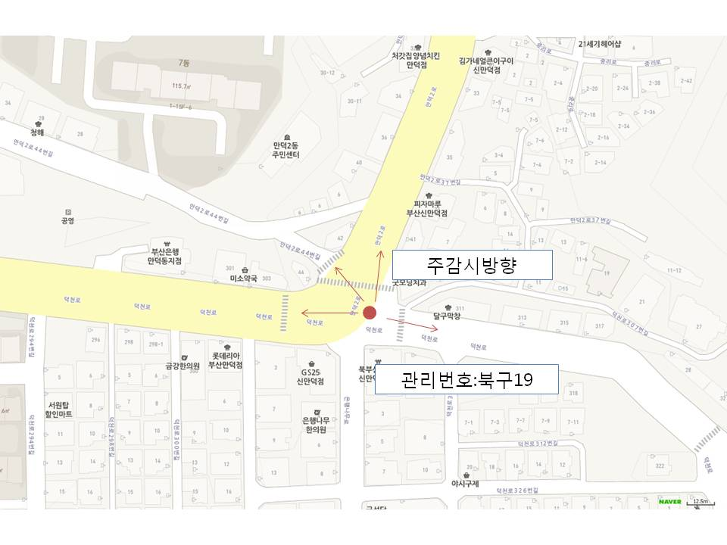
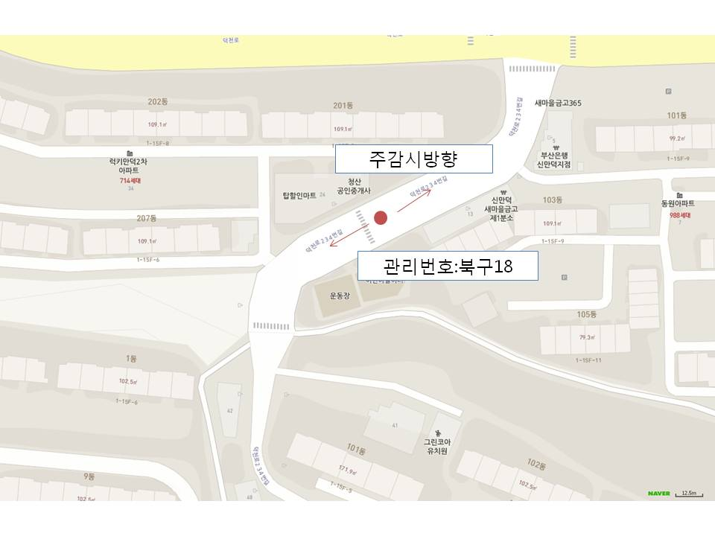

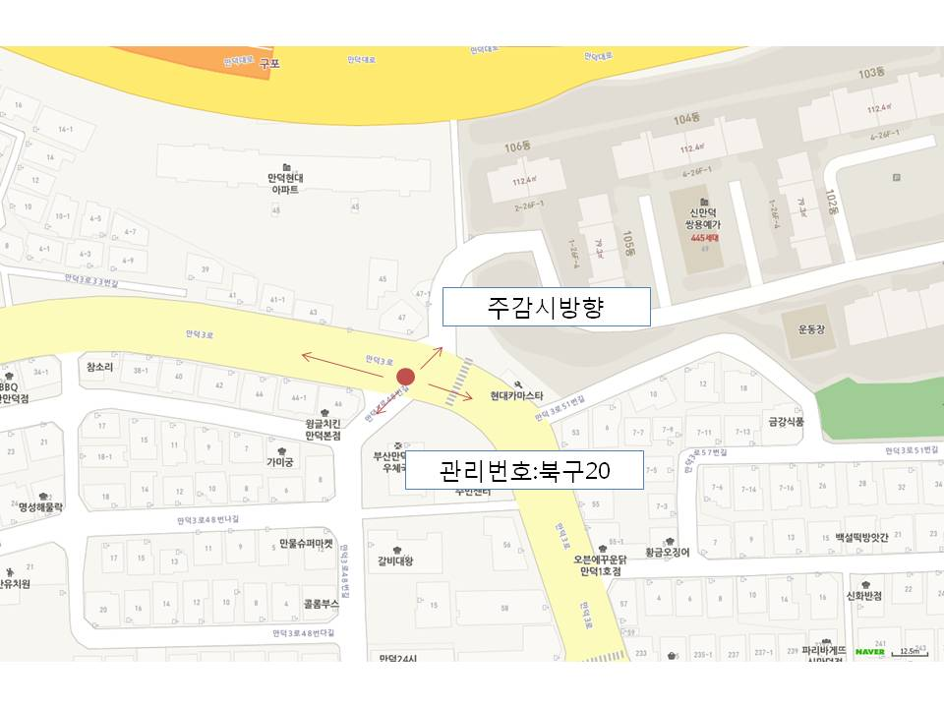
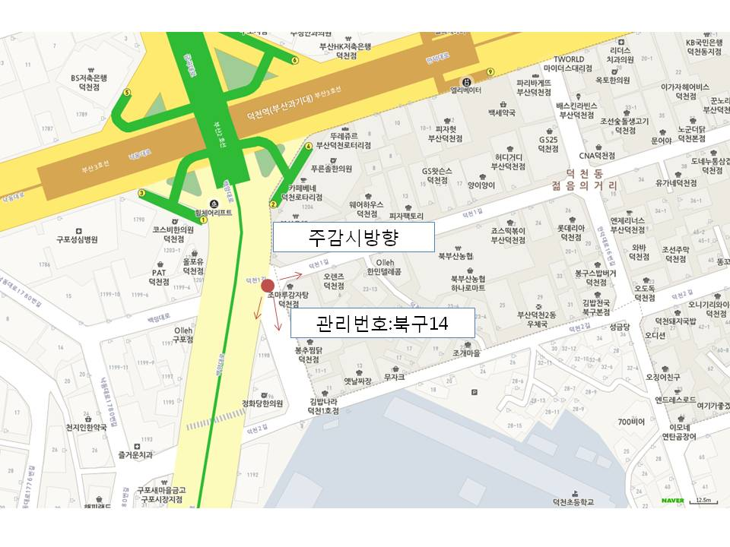

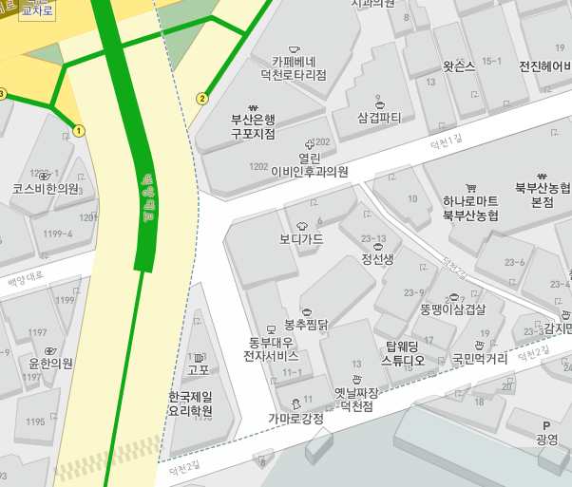
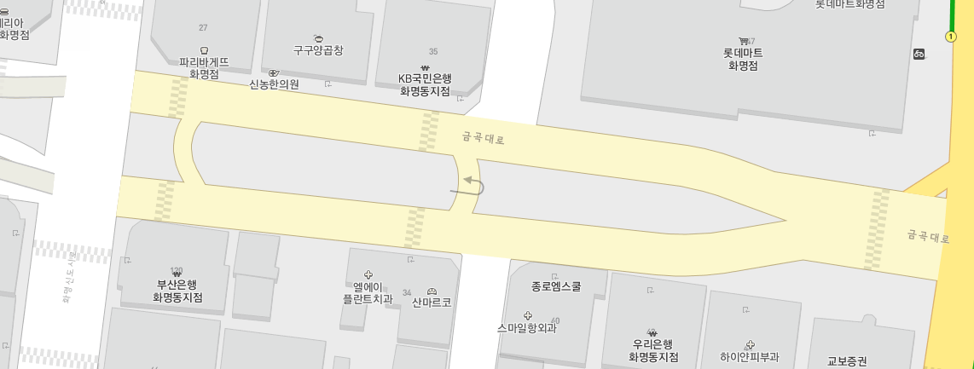

주감시방향
관리번호 : 북구22

주감시방향

관리번호 : 북구21

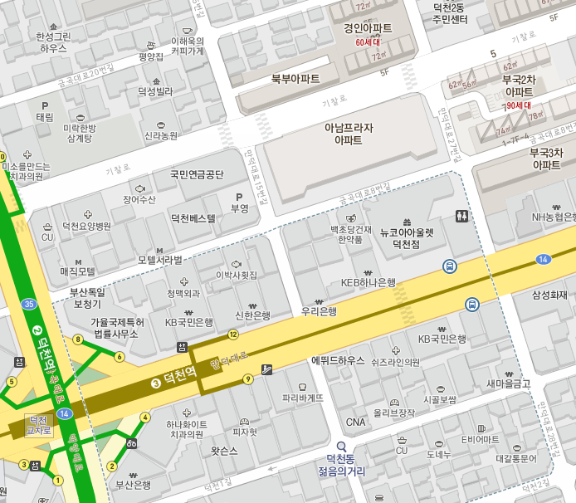
관리번호 : 북구23
관리번호 : 북구23
주감시방향

